Sheet1
descendant ancestor Following Following-sibling..... | x
Implicit/ Explicit / FLuent Wait | - im: findelement findelements trả về nosuchelement - Ex: dùng cho câu lệnh cụ thể: wait clickable, slected, visible: timeout exception | implicitWait
exists present visible | -Visible/Display: có trong DOM, hiển thị trên UI - Present: có trong DOM, ko quan tâm có trong UI hay ko - Staleness: ko có trong DOM | exits ko display null: vẫn hiện present: ko display null: ko hiện
softAssert hardAssert | 1. Hard Assert Khẳng định cứng là những xác nhận dừng việc thực thi kiểm tra khi một câu lệnh khẳng định không thành công và các câu lệnh khẳng định tiếp theo sẽ không được thực hiện. 2. Soft Assert Xác nhận mềm không bao gồm theo mặc định trong TestNG . Đối với điều này, bạn cần bao gồm gói org.testng.asserts.Softassert . | soft assert: phải có thêm câu lệnh verify all, nếu ko thì ko tự dừng
protocol used between Java and browser |  | ngày xưa: kết hợp json wire và http selenium 4: chỉ dùng http
PageFactory/PageObject/KeyWord | POM (Page Object Model) là 1 design pattern (mẫu thiết kế) giúp mô hình hóa các pages, hoặc các phần (component: header, footer, menu…) trong page của trang web thành mỗi đối tượng riêng biệt. Mỗi component / page sẽ gói gọn tất cả các hành động và các thuộc tính của component / page đó. Page Factory Page Factory là phần mở rộng của Page Object Model, nó giúp khởi tạo các đối tượng WebElement tối ưu hơn và giảm thiểu code ngắn gọn hơn. | factory: dùng nhiều anotation khác nhau element lưu vào 1 key và value: cần get string format keyword: sử dụng 1 framework có sẵn keyword
BDD cucumber | BDD (Behavior Driven Development) là một quá trình phát triển phần mềm dựa trên phương pháp Agile(phát triển phần mềm linh hoạt). BDD thay vì tập trung vào phát triển phần mềm theo hướng kiểm thử, BDD tập trung vào phát triển phần mềm theo hướng hành vi. Cucumber là một công cụ kiểm thử hay là một Testing Framework hỗ trợ Behavior Driven Development (BDD), cho phép người dùng định nghĩa hành vi của hệ thống với tiếng anh có ý nghĩa đơn giản bằng cách sử dụng một ngữ pháp được xác định bởi một ngôn ngữ gọi là Gherkin “Given”: Mô tả ngữ cảnh ban đầu của hệ thống “When”: Mô tả hành vi “Then”: Mô tả kết quả “And”, “But”: Kết hợp nhiều step giống nhau. | Given: đưa ra dất when backgroud: giống before suit outline: đẩy data vào bằng BBD
compare image |  | dùng thư viện ngoài bản chất : so sánh size của ảnh, phân tích % excel
parallel | Parallel testing là việc thực hiện nhiều test cases đồng thời trên cùng một môi trường hoặc nhiều môi trường khác nhau. | paralel class/method
configure and set up Selenium Grid |  | 1. Cài selenium grid trên hub trên server, cài node 2. Cài node trên các máy 3. kết nối tối đa 10, tối ưu 8 trở xuống Mỗi lần chạy đến node, hub sẽ phân chia cho hub, cài cho docker, tự cài các node
setup pileline, failed tcs, report, email | report extent và allure Extent: chủ yếu là file html, gom các thuộc tính của htm; dễ bị mất dự liệu allure: ko poahri html, chỉ chạy thì mới ra các file phải dùng plugin để gen ra file allure; phải xuất đc đường dẫn vào file plugin email: | pileline: bắt buộc: - pull git về, chọn đúng branch cần khởi tạo chạy - chạy: 2 cái chính: 1. Để các biến vào sao có thể chọn biến để chạy browser, testcase 2. Retry: có report của lần đầu, chạy theo file test NG failrue, có thể
jdbc driver,rest client | api l;ogin để lấy token, lấy theio ttuy quyền lấy id, lấy detail, link, giá nhà cung cấp lấy data API trả ra so sánh so với UI header, body, url, host | kết nối csdl jdbc: dùng driver để kết nối vào CSDL sql mongo rest clinent: spring boots, rest assure cách kết nối, sử dụng gì để veriry vd; verify mà detail của sản phẩm: verify gì, gọi API nào để verify - verify:
cookie | Cookie là một đoạn văn bản ghi thông tin được tạo ra và lưu trên trình duyệt của máy người dùng. Cookie thường được tạo ra khi người dùng truy cập một website, cookie sẽ ghi nhớ những thông tin như tên đăng nhập, mật khẩu, các tuỳ chọn do người dùng lựa chọn đi kèm. Các thông tin này được lưu trong máy tính để nhận biết người dùng khi truy cập vào một trang web. Session đơn giản là 1 cách để chúng ta lưu lại dữ liệu của người dùng sử dụng website. Giá trị của session được lưu trong một tập tin trên máy chủ.
appium | cách kết nối adb udid, khởi tạo appimum server, các thuộc tính, option | driver viết giống selenium, bản chất là driver ddc chạy qua 1 server để gửi câu lệnh các hành động cho mobile để thực thi
 |  | switch từ id cha vào id con, cho đến iframe cần xử lý
multi frame, iframe | cùng domain: frame; khác domain: iframe | window: check title đúng thì switch
multi window
try catch
exception
throw
allure vs extent

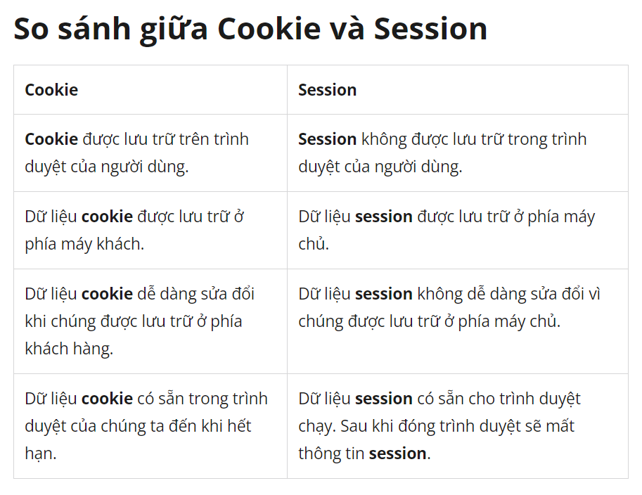

Select SQL, các method trong test Postman
4 tính chất cơ bản OOP, ứng dụng của nó trong dự án

